상품제안서
EL 자외선차단 디자인 암 슬리브 쿨토시 CAH857 | 상품코드: F21425

 |  |  |  |  |  |  | 02-412-0044 | www.easy1.co.kr
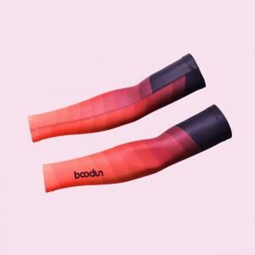

【상세/제작정보】

【인쇄/포장옵션】 | 스티커 / OPP(비닐)

【공급단가】 | 수량 | 100~ | 300~ | 500~ | 1,000~ | 3,000~
*VAT별도 | 단가 | 12,010원 | 11,570원 | 11,120원 | 10,680원 | 10,410원

【상품 URL】 | https://dev.easy1.co.kr:443/src/goods_detail.php?gdno=21425

